상품제안서
해피플라워 패턴장바구니 | 상품코드: F25989

 |  |  |  |  |  |  | 02-412-0044 | www.easy1.co.kr
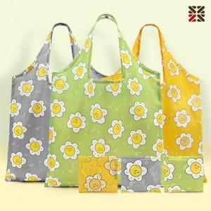

【상세/제작정보】 | 현재 그레이 색상만 가능합니다.

【인쇄/포장옵션】 | 실크 / OPP(비닐)

【공급단가】 | 수량 | 100~ | 300~ | 500~ | 1,000~ | 3,000~
*VAT별도 | 단가 | 2,560원 | 2,470원 | 2,370원 | 2,280원 | 2,220원

【상품 URL】 | https://dev.easy1.co.kr:443/src/goods_detail.php?gdno=25989

